Thu học phí
Danh sách hướng dẫn Tài chính học vụ

 | Xem lại video tập huấn Module Thu học phí không dùng tiền mặt

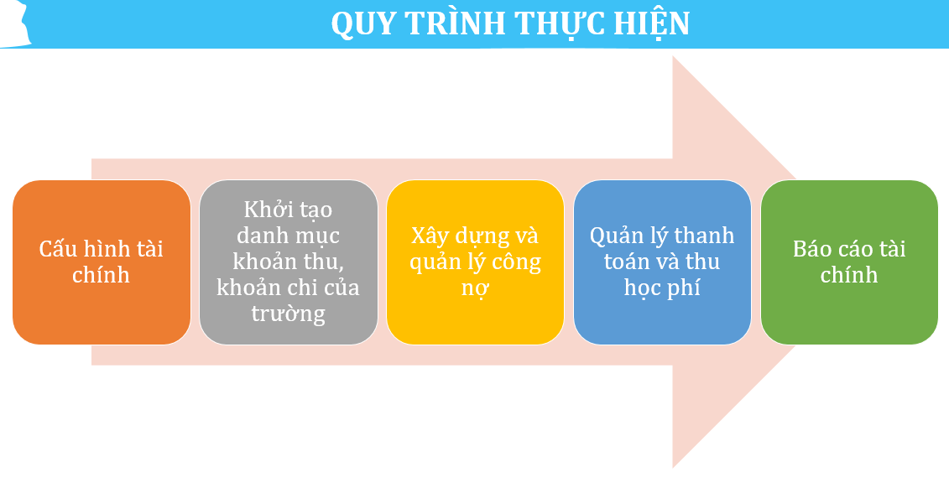
STT | Tên HDSD | Link chia sẻ
I. HƯỚNG DẪN TỪNG PHẦN
1 | Hướng dẫn chuyển học sinh lên năm mới | https://docs.google.com/document/d/19wqk2x_vWkmvRFxThBHt7P5-gwFjTq2_/edit?usp=sharing&ouid=101112741009873749838&rtpof=true&sd=true
2 | Hướng dẫn cấu hình tài chính, kỳ thu | https://drive.google.com/file/d/1PPzU3sZnqTEUIbZ_6XryyPC1gl2PFU_8/view?usp=sharing
3 | Hướng dẫn quản lý danh mục khoản thu | https://docs.google.com/document/d/1XPWO9hdxCAg684UCm_1UtJROxeBQ1Zyl4s9W-tXDByE/edit
4 | Hướng dẫn quản lý công nợ học sinh | https://drive.google.com/file/d/1Q-Xw1TBUyMmMG_HO1XnA_rRmnCW9uML_/view?usp=drive_link
5 | Hướng dẫn quản lý danh sách học sinh miễn giảm | https://docs.google.com/document/d/1lADUvu-viTitBIEDIDr0M6ejRF8fYNL_0xWPbQ-qGlw/edit
6 | Hướng dẫn quản lý học sinh sử dụng dịch vụ | https://drive.google.com/file/d/1bD7ZVANxvSYS0X1RICJK2kN-YFm2en0u/view?usp=sharing
7 | Hướng dẫn in phiếu báo công nợ - agribank | https://drive.google.com/file/d/1xZkn-bHsT-UZAW2nWGPOHwdx6Vjk6ioQ/view?usp=drive_link
8 | Hướng dẫn in phiếu báo công nợ - ngân hàng khác | https://drive.google.com/file/d/1yf8Vw_eoVc6FmFpgP5sA3YwPsMOGzqgv/view?usp=sharing
9 | Hướng dẫn Quản lý thu tiền học sinh | https://drive.google.com/file/d/1ZezH4Wti3nFK_SUrLYU4S6g1eX6L9hEt/view?usp=sharing
10 | Hướng dẫn gạch nợ nhanh - Thất thu | https://docs.google.com/document/d/1bS3LT58t-o_HmT25SfNPijN40iqtDCLq/edit?usp=sharing&ouid=101112741009873749838&rtpof=true&sd=true
11 | Hướng dẫn gạch nợ có mã QR | https://drive.google.com/file/d/1_VKu7nDqg__8y-tTHnZ9-umUUaLRpv8y/view?usp=drive_link
12 | Hướng dẫn hủy phiếu thu | https://drive.google.com/file/d/1FdAqQiy9k3fhP3o7eGrDJ2dnziuxRbMc/view?usp=sharing
13 | Hướng dẫn quản lý hóa đơn điện tử | https://drive.google.com/file/d/13RyvreBhi8UTZ2UsogdQO-m4xM8LBirv/view?usp=sharing
14 | Hướng dẫn quản lý chi tiền cho học sinh | https://drive.google.com/file/d/1Of_pOreyswKyW6-0pJNIkx5tcTtfr9uS/view?usp=sharing
15 | Hướng dẫn Báo cáo - thống kê Tài chính | https://drive.google.com/file/d/1FJ7nQqisiUqLsOombPrhbtcSK2oW2XvF/view?usp=sharing
16 | Các vấn đề thường gặp (full) | https://drive.google.com/drive/folders/1FZwFvp2Enw8qk2hESXLdT8T2wHEwqSFZ?usp=sharing
17 | Hướng dẫn tạo tài khoản kế toán thu tiền trên hệ thống | https://drive.google.com/file/d/1kfJCRZdu8btA1cCGwUuJ9K2pbGudjeVw/view?usp=drive_link
18 | Hướng dẫn Phụ huynh thanh toán học phí qua ngân hàng HDBank | https://drive.google.com/file/d/1N5mc3tRQX3BHQpclpcUuJQSWfT_VtZSJ/view?usp=drive_link

II. QUY ĐỊNH HỆ THỐNG
1 | Các yêu cầu bắt buộc khi thực hiện thu Quản lý học phí | https://docs.google.com/document/d/1ktyyKAa34vztuh3XGL-Z6xe_d2e4KX5X/edit?usp=sharing&ouid=101112741009873749838&rtpof=true&sd=true

III. CÁC VẤN ĐỀ THƯỜNG GẶP
1 | Hệ thống báo lỗi “Chưa cấu hình phiếu thu cho trường trong năm học này” khi thu tiền học sinh | https://docs.google.com/document/d/1nzdSwxvQMNpJ6_nPG-drijHVTDsyBjZQ/edit?usp=sharing&ouid=101112741009873749838&rtpof=true&sd=true
2 | Hệ thống báo lỗi “Lỗi thanh toán! Nhân sự không có quyền thanh toán học phí” khi thu tiền học sinh | https://docs.google.com/document/d/1dW0LFfLgeEoqGHqz8I5M2JsS7MFeFyU2/edit?usp=sharing&ouid=101112741009873749838&rtpof=true&sd=true
3 | Không chọn được miễn giảm khi thu tiền của học sinh • Trường hợp 1: Hệ thống báo lỗi “Chưa có cấu hình loại phí miễn giảm” khi thêm mới học sinh được hưởng chính sách miễn giảm • Trường hợp 2: Hệ thống báo lỗi “Vui lòng chọn khoản thu áp dụng” khi nhấn nút họn học sinh để tìm học sinh được hưởng chính sách miễn giảm | https://docs.google.com/document/d/1Hbw-nf8_n4rxB5tK4WeWRj3Ojrq6V6lM/edit?usp=sharing&ouid=101112741009873749838&rtpof=true&sd=true
4 | Không chọn được Kỳ thu khi lập kế hoạch thu | https://docs.google.com/document/d/1vla35KlRxaujkCbpP8uWIdkWrh45B6yK/edit?usp=sharing&ouid=101112741009873749838&rtpof=true&sd=true
5 | Không đổ được công nợ cho học sinh • Trường hợp 1: Không hiển thị khoản phí để đổ công nợ cho học sinh • Trường hợp 2: Không hiển thị các khoản phí đã tạo trong màn hình Thêm kế hoạch thu chung • Trường hợp 3: Hệ thống báo “Vui lòng chọn Kế hoạch thu!” khi nhấn nút Đổ dự kiến học sinh | https://docs.google.com/document/d/1LHEFSDS6kNw65FOWz3vDTKiFX2uIwSVn/edit?usp=sharing&ouid=101112741009873749838&rtpof=true&sd=true
6 | Học sinh chuyển lớp thì đổ công nợ cho học sinh đó như thế nào? | https://docs.google.com/document/d/1fYfFWZ9_uU4L5fLVz1aGYyC00FpadRz6/edit?usp=sharing&ouid=101112741009873749838&rtpof=true&sd=true
7 | Học sinh mới chuyển đến thì đổ công nợ cho học sinh đó như thế nào? | https://docs.google.com/document/d/1Ykiu5oBVlC_TAUxltpAwJXMDwfWkXxZk/edit?usp=sharing&ouid=101112741009873749838&rtpof=true&sd=true
8 | Tại sao học sinh đã nghỉ học hệ thống vẫn truy cứu công nợ? | https://docs.google.com/document/d/10ZoLwg5MuWyZzRdagklNVhzADD52GpPR/edit?usp=sharing&ouid=101112741009873749838&rtpof=true&sd=true
9 | Làm thế nào để đổ công nợ phí BHYT (6 tháng, 9 tháng, 15 tháng) theo tháng sinh của học sinh? | https://docs.google.com/document/d/1zIDI8u-VxCNvNdqyjFj-55LW-Re0GzBY/edit?usp=sharing&ouid=101112741009873749838&rtpof=true&sd=true
10 | Hệ thống báo lỗi “Hệ thống chưa cấu hình lịch ngày tháng ...” khi đăng ký dịch vụ cho học sinh | https://docs.google.com/document/d/1_000ZLHwQrs7UI994MFAkriaCv8rzxqn/edit?usp=sharing&ouid=101112741009873749838&rtpof=true&sd=true
11 | Không chỉnh được số lượng ngày đăng ký dịch vụ của học sinh | https://docs.google.com/document/d/1FkG4GdEWA9zMT4Yuy8aEfctmFh5QGa52/edit?usp=sharing&ouid=101112741009873749838&rtpof=true&sd=true
12 | Trong tháng học sinh có nghỉ học thì nhập ngày nghỉ ở chỗ nào để hệ thống tính tiền trả lại? | https://docs.google.com/document/d/1aYDsjJiuQsDBjlycVbsdLQ_82h2-G87e/edit?usp=sharing&ouid=101112741009873749838&rtpof=true&sd=true
13 | Tại sao không đăng ký được dịch vụ cho học sinh mới chuyển đến lớp? Hệ thống báo lỗi “Đã tồn tại trong lưới dịch vụ!” khi đăng ký dịch vụ cho học sinh mới | https://docs.google.com/document/d/1YKrGt-Lu1r3u2y01UbIK33v73CXzyBXO/edit?usp=sharing&ouid=101112741009873749838&rtpof=true&sd=true
14 | Tại sao khi xem Báo cáo công nợ học sinh cột Nợ kỳ trước lại hiển thị dữ liệu ở lần đầu tiên đổ công nợ cho học sinh? | https://docs.google.com/document/d/1-mdqlIVvFOtTNbi9HRMET6wg9WnOcBb6/edit?usp=sharing&ouid=101112741009873749838&rtpof=true&sd=true
15 | Cách xử lý khi chọn sai Ngày thu tiền, Hình thức thu tiền trong phiếu thu | https://docs.google.com/document/d/1UNNGNAE1X8Xy_uNvACl1rTLSYHo43Ohh/edit?usp=sharing&ouid=101112741009873749838&rtpof=true&sd=true

